logotypy
Logo golden Tulip- biały haft 4,5x4,5 cm | nadruk Moxy Hotels | HAMPTON BY HILTON
 | 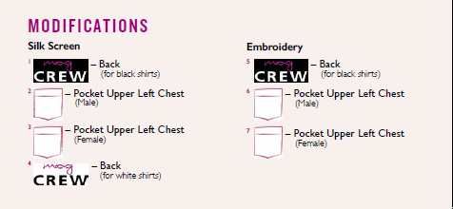 | 